Worksheet
 |  |  |  |  | 8 (812) 565 05 34 |  |  | sales@miniworks.ru
 |  |  |  |  | Екатеринбург |  |  | отдел продаж
 |  |  | Адрес |  |  |  |  | Режим работы
 |  |  | Екатеринбург |  |  |  |  | Пн – Пт: с 8:00 до 18:00
ФП20-40ЧС
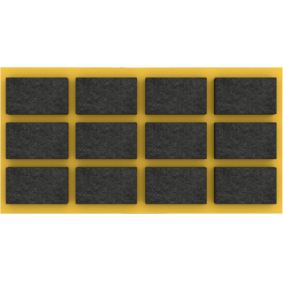 |  | 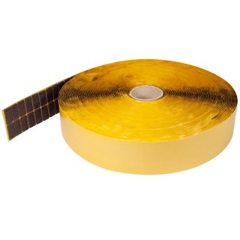 |  | 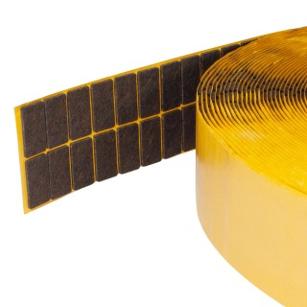 |  | 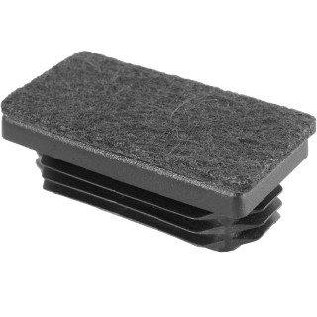 |  | 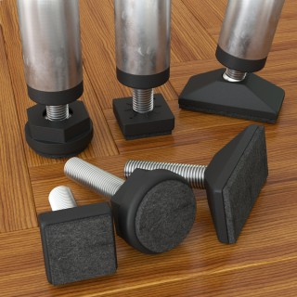
Артикул |  | Цвет |  | от 10000 | от 5000 | от 1000 | от 500 | от 100 | розница | Наличие на 06.08.2026
ФП20-40ЧС |  | черный |  | 4.60р. | 5.10р. | 5.90р. | 7.70р. | 8.50р. | 12.00р. | 14398
ФП20-40БС |  | белый |  | 6.90р. | 7.65р. | 8.85р. | 11.55р. | 12.75р. | 18.00р. | —
ФП20-40СС |  | серый |  | 6.90р. | 7.65р. | 8.85р. | 11.55р. | 12.75р. | 18.00р. | —
 | Все цены указаны в рублях и включают в себя НДС. Все цены указаны при условии 100% предоплаты и действительны в течение 5 дней. Все цены указаны при условии самовывоза продукции со склада в г. Екатеринбург (для иногородних клиентов доставка до склада ТК в г. Екатеринбург бесплатна). Все цены указаны за стандартный цвет для каждого вида изделия (изменение цвета на любой из предлагаемой палитры +20% к стоимости, изменение цвета на любой по системе RAL +50% к стоимости). О возможных сроках поставки заказного товара, необходимо уточнять заранее

